상품제안서
파스텔 양면가죽 데스크패드 90x45cm | 상품코드: S41740

 |  |  |  |  |  |  | 02-713-8555 | www.synergygift.co.kr
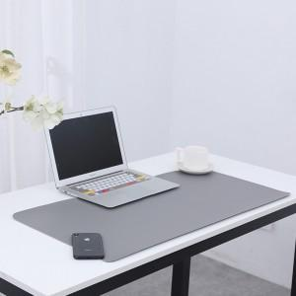

【상세/제작정보】 | 색상: 기본랜덤 발송 (색상 선택시 납기일 연장되며, 별도문의 )

【인쇄/포장옵션】 | 실크, 불박, 풀칼라 / OPP(비닐)

【공급단가】 | 수량 | 100~ | 300~ | 500~ | 1,000~ | 3,000~
*VAT별도 | 단가 | 11,060원 | 10,550원 | 10,000원 | 9,290원 | 9,150원

【상품 URL】 | https://www.synergygift.co.kr:443/src/goods_detail.php?gdno=41740

